Ajuste del Segmento
 | Evolución Segmento Logros
 | Enero | Febrero | Marzo | Abril | Mayo | Junio | Julio | Agosto | Septiembre | Octubre
Individuos Logros+ Potenciales | 37,000 | 44,000 | 47,000 | 52,000 | 59,000 | 60,000 | 61,000 | 68,000 | 93000 | 105267
 |  | 18.92% | 6.82% | 10.64% | 13.46% | 1.69% | 1.67% | 11.48% | 36.76% | 13.19%

 | Evolución Segmento Logros con Ajuste
 | Evolución Segmento Logros |  |  |  |  |  |  |  | Evolución Segmento Logros proyectado
 | Enero | Febrero | Marzo | Abril | Mayo | Junio | Julio | Agosto | Septiembre | Octubre | Noviembre | Diciembre | Enero | Febrero | Marzo | Abril | Mayo
Individuos Logros+ Potenciales | 37,000 | 44,000 | 47,000 | 52,000 | 59,000 | 60,000 | 61,000 | 68,000 | 71,536 | 75,256 | 79,169 | 83,286 | 87,617 | 92,173 | 96,966 | 97,936 | 98,915
 |  | 18.92% | 6.82% | 10.64% | 13.46% | 1.69% | 1.67% | 11.48% | 5.20% | 5.20% | 5.20% | 5.20% | 5.20% | 5.20% | 5.20% | 1.00% | 1.00%

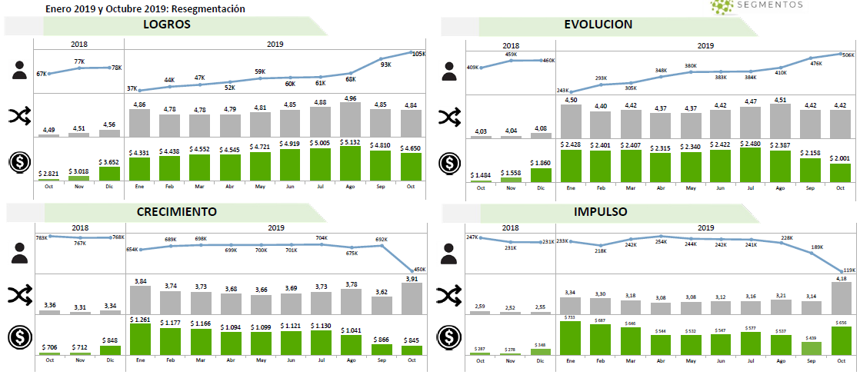
 |  |  |  |  |  |  |  |  |  |  |  |  | Agosto | Octubre | Migración
 |  |  |  |  |  |  |  |  |  |  |  |  | 68,000 | 105,267 | 37,267 | 0.54804411765
 |  |  |  |  |  |  |  |  |  |  |  |  | 410,000 | 506,000 | 96,000
 |  |  |  |  |  |  |  |  |  |  |  |  | 675,000 | 450,000 | -225,000
 |  |  |  |  |  |  |  |  |  |  |  |  | 228,000 | 119,000 | -109,000

